关系图
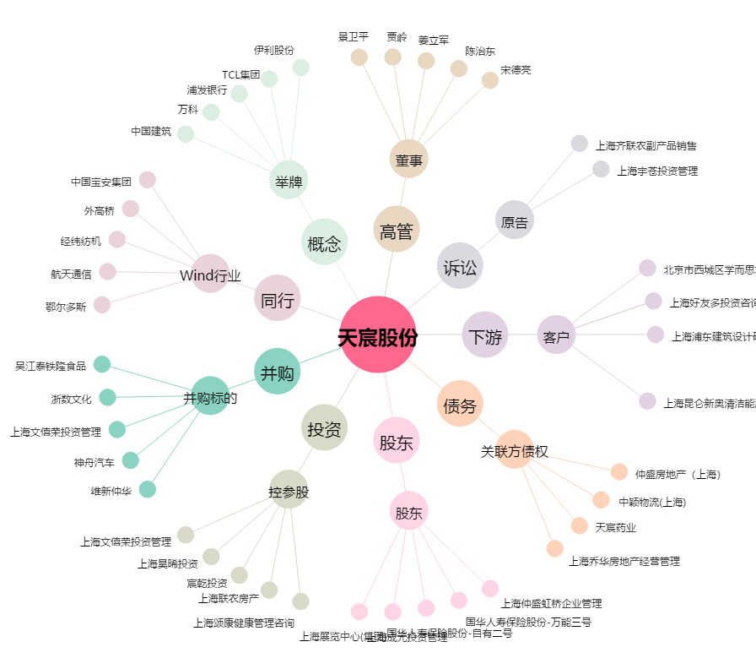
天宸股份[600620.SH] - 关系概览图

